상품제안서
프라임 바인더노트볼펜세트(A5) | 상품코드: S05620

 |  |  |  |  |  |  | 02-713-8555 | www.synergygift.co.kr
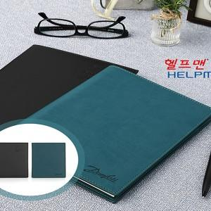

【상세/제작정보】

【인쇄/포장옵션】 | 불박 / 포장지포장

【공급단가】 | 수량 | 50~ | 100~ | 500~ | 1,000~ | 2,000~
*VAT별도 | 리갈패드인쇄없음 | 14,000원 | 13,500원 | 13,000원 | 12,500원 | 12,000원
 | 리갈패드라벨지인쇄 | 14,210원 | 13,700원 | 13,190원 | 12,680원 | 12,180원
 | 리갈패드실크인쇄 | 14,420원 | 13,900원 | 13,390원 | 12,870원 | 12,360원
 | 리갈패드칼라인쇄 | 15,400원 | 14,850원 | 14,300원 | 13,750원 | 13,200원

【상품 URL】 | https://www.synergygift.co.kr:443/src/goods_detail.php?gdno=18837

